Hoja1
 |  |  | Cliente: |  |  |  |  | Telefono:

 |  |  | Direccion: |  |  |  |  | Rif / CI:

 |  |  | Marca | Modelo | Año | Placa | Color

Fecha / /
Concepto |  |  |  |  |  |  | precio unitario |  | Precio

 |  |  |  |  |  |  |  | SUB TOTAL
Numero de control: |  |  |  | Tecnico: | :_________________ |  |  | IVA ( )
 |  |  |  |  |  |  |  | TOTAL

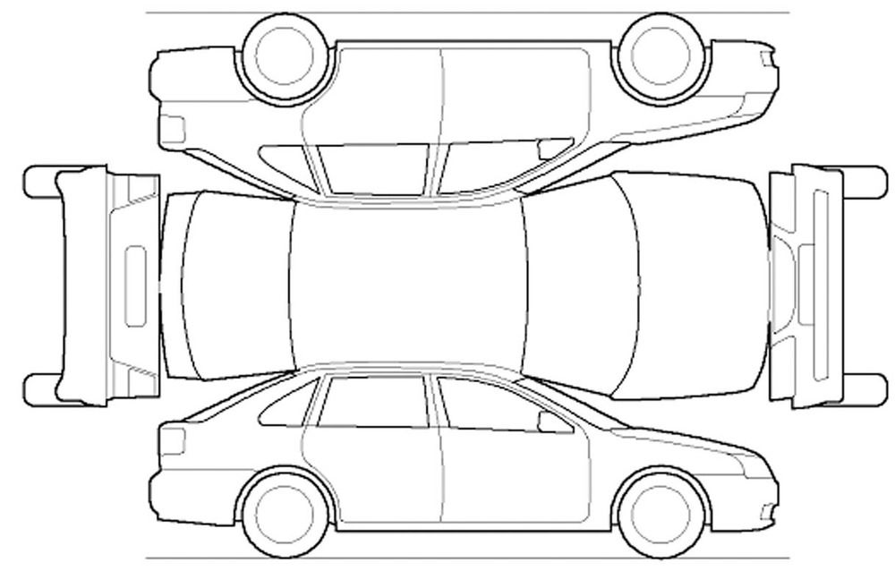
Descripcion Grafica Detallada del Vehiculo al momento del ingreso

 |  |  |  |  |  |  |  | Recibido :
 |  |  |  |  |  |  |  | fecha / / |  | km:
 |  |  |  |  |  |  |  |  | Interno
 |  |  |  |  |  |  |  | caucho de repuesto: |  | si___ no___
 |  |  |  |  |  |  |  | gato hidr. ___ mec. ___ |  | si___ no___
 |  |  |  |  |  |  |  | triangulo |  | si___ no___
 |  |  |  |  |  |  |  | llave cruz |  | si___ no___
 |  |  |  |  |  |  |  | reproductor |  | si___ no___
 |  |  |  |  |  |  |  | pantalla DVD |  | si___ no___
 |  |  |  |  |  |  |  | pendrive |  | si___ no___
 |  |  |  |  |  |  |  | cargador |  | si___ no___
 |  |  |  |  |  |  |  | cornetas |  | si___ no___
 |  |  |  |  |  |  |  | plantas |  | si___ no___
 |  |  |  |  |  |  |  | antena |  | si___ no___
 |  |  |  |  |  |  |  | cenicera |  | si___ no___
 |  |  |  |  |  |  |  | tapa sol |  | si___ no___
 |  |  |  |  |  |  |  | retrovisor int |  | si___ no___
 |  |  |  |  |  |  |  | cables aux |  | si___ no___
 |  |  |  |  |  |  |  | alfombras |  | si___ no___
 | Externo
claxon / bocina |  | si___ no___ | carelos neblineros |  | si___no___ |  | Por medio de la presente hago constar que toda
limpia parabrisas |  | si___ no___ | faros adicionales |  | si___no___ |  | la informacion descrita en la check list es correcta
luces bajas |  | si___ no___ | centro rines |  | si___no___ |  | de igual manera autorizo a los tecnicos a conducir
luces altas |  | si___ no___ | tapa gusanillos |  | si___no___ |  | el vehiculo antes descrito para pruebas de carretera
luz intermitente |  | si___ no___ | tasas de rines |  | si___no___ |  | a fin de realizar reparaciones pertinentes
direcionales Izquierda |  | si___ no___ | tapa gasolina |  | si___no___
direcionales derecha |  | si___ no___ | emblemas completos |  | si___no___
luz de freno |  | si___ no___ | placas |  | si___no___
luz peq stop´/faros |  | si___ no___ | alarma control |  | si___no___ |  |  | Cliente

